员工差旅明细
 | 【员工差旅报销单】

 |  | 姓名: |  | 张兆洁 |  | 职位: | 助理
 |  | 发生地: |  | 深圳，南京，郑州 |  | 部门: | 会奖6部
 |  | 发生日期: |  | 2023.12.3-2023.12.23 |  | 报销日期: | 2023.12.25
 |  |  |  |  |  | 团号: | HMEA-240109-HCB200

 | 序号 | 报销项目 | 用途 |  | 实际报销金额 | 合格发票金额 | 不合格发票金额 | 备注
 | 1 | 差旅费 | 餐费 |  | 30.71 | 0.00 | 30.71 | 12.4深圳用餐
 | 2 |  | 餐费 |  | 24.79 | 0.00 | 24.79 | 12.5深圳用餐
 | 3 |  | 餐费 |  | 21.60 | 0.00 | 21.60 | 12.10南京用餐
 | 4 |  | 餐费 |  | 44.28 | 0.00 | 44.28 | 12.11南京用餐
 | 5 |  | 餐费 |  | 22.00 | 0.00 | 22.00 | 12.12南京用餐
 | 6 |  | 餐费 |  | 77.00 | 0.00 | 77.00 | 12.20郑州用餐
 | 7 |  | 餐费 |  | 66.00 | 0.00 | 66.00 | 12.21郑州用餐
 | 8 |  | 餐费 |  | 66.00 | 0.00 | 66.00 | 12.22郑州用餐
 | 9 |  | 餐费 |  | 61.00 | 0.00 | 61.00 | 12.23郑州用餐
 | 10 |  | 闪送费 |  | 108.00 | 108.00 | 0.00 | 12.21闪送费
 | 11 |  | 火车票 |  | 533.00 | 533.00 | 0.00 | 12.13南京南-北京南G20
 | 12 |  | 火车票 |  | 371.00 | 371.00 | 0.00 | 12.20北京西-郑州南G65
 | 13 |  | 火车票 |  | 371.00 | 371.00 | 0.00 | 12.23郑州东-北京西G808
 | 合计 |  |  |  | 1,796.38 | 1383.00 | 413.38

 | 合格发票金额 |  |  |  | 补票金额 |  |  | 报销总金额
 | 1,383.00 |  |  |  | 413.38 |  |  | 1796.38

 | 报销人: | 张兆洁 |  | 总监： | 合规: |  | 财务：

【员工上会补助统计单】

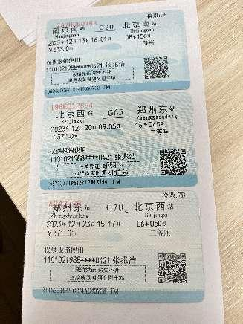
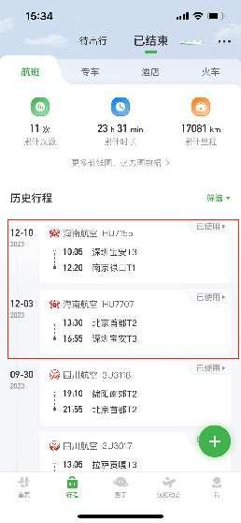
 |  | 姓名: |  | 张兆洁 |  | 职位: | 助理
 |  | 发生地: |  | 深圳，南京，郑州 |  | 部门: | 会奖6部
 |  | 发生日期: |  | 2023.12.3-2023.12.23 |  | 报销日期: | 2023.12.25
 |  |  |  |  |  | 团号: | HMEA-240109-HCB200

 |  | 出差城市 | 出差起止日期 |  | 每天金额 | 天数 | 合计 | 备注
 | 1 | 深圳 | 2023.12.3 |  | 200.00 | 1.00 | 200.00
 | 2 | 深圳 | 2023.12.4-2023.12.8 |  | 100.00 | 5.00 | 500.00
 | 3 | 深圳 |  | 2023.12.9-2023.12.10 | 200.00 | 2.00 | 400.00
 | 4 | 南京 |  | 2023.12.11-2023.12.13 | 100.00 | 3.00 | 300.00
 | 5 | 郑州 |  | 2023.12.20-2023.12.22 | 100.00 | 3.00 | 300.00
 | 6 | 郑州 |  | 2023.12.23 | 200.00 | 1.00 | 200.00
 | 合计 |  |  |  |  | 15.00 | 1900.00
 | 报销人: | 张兆洁 |  | 总监： | 合规: |  | 财务：

